チェック表
（令和８年度版） |  |  |  |  |  |  | 事例提供者 | 主ＣＭ

 | 【基本情報シート、リ・アセスメント支援シート作成のためのチェック表】

 |  |  | ◆事例提供者の方へ 基本情報シート、リ・アセスメント支援シートを作成したら、以下の内容を確認しましょう。 ・「個人情報の取り扱いについて」に基づき記入している。 ・確認していない場合は「不明」、確認したが「なし」の場合は「なし」と記入している。 ・該当する箇所に〇印がつけられており、誤字や脱字、文字切れがなく記入している。
 | 事前確認日時 |  |  | 令和 年 月 日 | ： ～ ：

 | 事例提供者氏名 |  |  |  | 事業者名
 | 主ＣＭ氏名 |  |  |  | 事業所名
 | 包括氏名 |  |  |  | 事業所名

 |  | ◆チェック欄の記入のしかた
 |  | 表記方法 〇 : 適合している △ : 一部適合 × : 適合していない ー : 該当なし

 |  | 事例提供者 : 確認ポイントに沿って作成がおこなえているかをチェックしてください。 ⇒ ①に記入。 事前確認後、主ＣＭから助言を受けて修正した項目には ⇒ ②に✔点を記入。

 |  | 主 Ｃ Ｍ : 確認ポイントに沿って作成されているかをチェックし、助言内容を「事前確認コメント」欄に記入してください。 △、×の場合には、適合していない箇所も合わせて記入してください。

 | ＜基本情報シート＞
 | 項目 |  | 確認ポイント |  | ①事例提供者チェック欄 | 事前確認 チェック欄 | 事前確認コメント |  | ②事例提供者 修正チェック欄
 | 利用者の 受付情報 |  | 1 | 相談者、受付日、受付方法、前回アセスメント状況、アセスメント実施場所を記入しているか。
 | 利用者情報 |  | 2 | 氏名、性別、生年月日（出生年のみ）、年齢、現住所、要介護状態区分を記入しているか。
 | 家族情報・ 緊急連絡先 |  | 3 | 主介護者は「主」、副介護者は「副」とし、緊急連絡先には連絡の順位を数字で記入しているか。
 | 家族状況 |  | 4 | 家族構成図は三世代を目安に記入して、同居者を線で囲んでるか。 ※図は手書き可
 |  |  |  | 家族についての情報（年齢、就労状況、訪問頻度や関係性など）を記入しているか。
 | 項目 |  | 確認ポイント |  | ①事例提供者チェック欄 | 事前確認 チェック欄 | 事前確認コメント |  | ②事例提供者 修正チェック欄
 | 住居の状況 |  | 5 | 住宅間取りを平面図で記入しているか。 ※図は手書き可。
 |  |  |  | 図で表現できない事項、説明を要する自宅周辺の環境や住居に対する事項を特記事項に記入しているか。
 |  |  |  | 住宅改修の必要性の有無に〇印をつけ、「有」に〇印をつけた場合は空欄に理由を記入しているか。
 | 生活状況 | 生活歴 | 6 | 現在までの生活について、主要な出来事を時間の経過順に記入しているか。 ※地名の記載は、都道府県名まで記入。
 |  | 趣味・ 好きなこと | 7 | 以前取り組んでいたこと、現在の趣味や楽しみ、好きなことを記入しているか。
 |  | 情報の収集源・情報活用状況 | 8 | 「情報を活用する力」について、利用者が世の中の動きや身の回りのことにどのような関心を持ち、獲得した情報をどう自分の生活に活かしているのか記入しているか。 （例：スーパーのチラシで買い物する商品を選ぶなど）
 | 利用者の 社会保障制度の利用情報等 |  | 9 | 介護保険、医療保険、公費医療等、障害等、生活保護、経済状況、収入額・支出額、金銭管理者を記入しているか。
 | 認定情報等 |  | 10 | 認定日、有効期間、支給限度額等、審査会の意見、障害高齢者の日常生活自立度、認知症高齢者の日常生活自立度を記入しているか。
 | 病歴 |  | 11 | 主治医意見書からの情報や利用者・家族からの聴取をもとに、主な病名（既往症・現症）と経過、受診状況（頻度・方法）、治療内容、薬局名を記入しているか。 ※経過について、服薬等の治療を受けている場合は、「治療」、治療を受けていないが受診だけしている場合は「経観」、その他の状況の場合には、「他」に〇印をつける。
 |  |  |  | 医療機関、医師名の欄に記入したうち、主治医意見書を記載した医療機関または医師については〇印をつけたか。
 | 項目 |  | 確認ポイント |  | ①事例提供者チェック欄 | 事前確認 チェック欄 | 事前確認コメント |  | ②事例提供者 修正チェック欄
 | 利用している サービス |  | 12 | 現在利用しているサービスについて、サービス種別と頻度を記入しているか。 ※介護保険サービスだけでなく、行政が行う一般施策のような公的なサービスやボランティアなどによって行われる非公的サービスも含まれる。
 | 主訴・意向 |  | 13 | 利用者および家族が困っていることやこうして欲しいという願い、要望など、利用者および家族が表明した言葉を要約せずに記入しているか。
 |  |  |  | 家族の場合は家族の誰が発言したかカッコ書きで記入しているか。（例：（長女））

 | ＜リ・アセスメント支援シート：状態＞
 | 項目 |  | 確認ポイント |  | ①事例提供者チェック欄 | 事前確認 チェック欄 | 事前確認コメント |  | ②事例提供者 修正チェック欄
 | 維持・改善の要素、利点 (全項目共通) |  | 14 | 利用者が楽しみのある幸せな生活をおくれるように、利用者の生活を活性化させるような現在の状態に対する利用者や家族の良いところ、優れているところ、魅力的なところを具体的に記入しているか。
 | コミュニケーション |  | 15 | 利用者が友人や家族、地域の人とどのようにコミュニケーションをとっているか記入しているか。
 | 認知と行動 |  | 16 | 物忘れや認知障害等の程度を把握し、日常生活上で支障となっている事象を具体的に記入しているか。
 | 家族・知人等の状況 |  | 17 | 介護者の介護力（介護提供、介護者の健康、介護者の負担感、介護者の就労・就学状況）について具体的な状態を記入しているか。
 | 健康状態 |  | 18 | 健康状態の観点から記入しているか。
 | 項目 |  | 確認ポイント |  | ①事例提供者チェック欄 | 事前確認 チェック欄 | 事前確認コメント |  | ②事例提供者 修正チェック欄
 | ＡＤＬ |  | 19 | 日常生活動作について利用者の能力を記入しているか。
 |  |  |  | 特記事項には、「全介助」の場合は、「いつ」、「誰が」、「どのような介助を必要なのか」を具体的に記入しているか。 「自立」～「一部介助」の場合は、利用者の実施方法や工夫していることを記入しているか。
 | ＩＡＤＬ |  | 20 | 日常生活関連動作について利用者の能力を記入しているか。
 |  |  |  | 特記事項には、「全介助」の場合は、「いつ」、「誰が」、「どのような介助を必要なのか」を具体的に記入しているか。 「自立」～「一部介助」の場合は、利用者の実施方法や工夫していることを記入しているか。
 | 社会交流 |  | 21 | 社会交流の内容や程度を記入しているか。
 | その他留意すべき事項・状況 |  | 22 | 利用者のその他留意すべき状況（虐待・経済的困窮・身寄りのない方・外国人の方・医療依存度の高い状況・看取り・生活上のこだわり・趣味・得意なこと・他制度との連携など）があれば記入しているか。 家族等とのかかわりの状況(家庭内での役割など)について記入しているか。

 | ＜リ・アセスメント支援シート：問題（困りごと）＞
 | 項目 |  | 確認ポイント |  | ①事例提供者チェック欄 | 事前確認 チェック欄 | 事前確認コメント |  | ②事例提供者 修正チェック欄
 | 記入のルール |  | 23 | 問題（困りごと）は、「状態」に対応して、利用者および家族が表明した「困る」という主旨の発言をそのまま『～で困る』と記入しているか。
 |  |  |  | 家族が表明した発言は誰の発言か、カッコ書きで記入しているか。
 |  |  | 24 | 認知症などで利用者が困りごとを表明できない場合は、利用者の立場に立った家族等の発言を記入し、その場合は、文末に代弁者をカッコ書きで記入しているか。

 | ＜リ・アセスメント支援シート：利用者意向・家族の意向＞
 | 項目 |  | 確認ポイント |  | ①事例提供者チェック欄 | 事前確認 チェック欄 | 事前確認コメント |  | ②事例提供者 修正チェック欄
 | 記入のルール |  | 25 | 利用者意向は、「問題（困りごと）」に対応する、利用者が表明した「～したい」「～する」「～してみる」など、肯定的な主旨の発言をそのまま記入しているか。
 |  |  |  | ※「問題（困りごと）」がない場合でも利用者から状態に対して「～したい」「～する」「～してみたい」など、肯定的な主旨の発言があった場合には、そのまま記入しているか。
 | 記入のルール |  | 26 | 家族意向は、「問題（困りごと）」に対応する、家族が表明した「～してほしい」「～なってほしい」など肯定的な主旨の発言をそのまま記入しているか。
 |  |  |  | 家族が表明した発言は誰の発言か、カッコ書きで記入しているか。
 |  |  |  | ※「問題（困りごと）」がない場合でも家族から状態に対して「～してほしい」「～なってほしい」など、肯定的な主旨の発言があった場合には、そのまま記入しているか。
 | 項目 |  | 確認ポイント |  | ①事例提供者チェック欄 | 事前確認 チェック欄 | 事前確認コメント |  | ②事例提供者 修正チェック欄
 | 記入のルール |  | 27 | 認知症などで利用者が意向を表明できない場合は、利用者の立場に立った家族等の発言を記入し、その場合は、文末に代弁者をカッコ書きで記入しているか。
 |  |  | 28 | 利用者および家族の意向に対してそれぞれ「意向の度合」に〇印をつけているか。
 |  |  | 29 | 「利用者意向」「家族意向」欄に記入した利用者あるいは家族の意向が家族関係や経済状況などの諸事情により、利用者あるいは家族が真の意向を表明することが阻まれ相違している場合は、「阻」に〇印をつけているか。

 | ＜リ・アセスメント支援シート：医師、専門職等意見＞
 | 項目 |  | 確認ポイント |  | ①事例提供者チェック欄 | 事前確認 チェック欄 | 事前確認コメント |  | ②事例提供者 修正チェック欄
 | 記入のルール |  | 30 | 「生活全般の解決すべき課題（ニーズ）」の決定に影響のありそうな「状態」を踏まえて、利用者を支えるためにチームとして機能している他の医師・専門職等の意見を記入しているか。
 |  |  |  | 意見を述べた者の所属および職名をカッコ書きで記入しているか。（例：Ａ診療所Ｂ医師、ＣデイサービスＤ相談員など）

 | ＜リ・アセスメント支援シート：ＣＭ判断＞
 | 項目 |  | 確認ポイント |  | ①事例提供者チェック欄 | 事前確認 チェック欄 | 事前確認コメント |  | ②事例提供者 修正チェック欄
 | 記入のルール |  | 31 | 「状態」「問題（困りごと）」「利用者意向」「家族意向」「医師・専門職等意見」から、利用者が楽しみのある幸せな生活を送れるよう利用者の生活を活性化させるために、介護支援専門員が必要と判断したことを「○○が必要」と記入しているか。
 |  |  | 32 | 「状態」欄に記入した「維持・改善の要素、利点」等を活用し、介護支援専門員が、利用者および家族の「問題（困りごと）」について「利用者意向」、「家族意向」に転換するための働きかけをしているか等を〇印で記入しているか。
 |  |  | 33 | 「対応難度」は、意向への働きかけが困難である場合は、〇印をつけているか。
 | ＜リ・アセスメント支援シート：生活全般の解決すべき課題（ニーズ）整理前、関連、整理後、優先順位＞
 | 項目 |  | 確認ポイント |  | ①事例提供者チェック欄 | 事前確認 チェック欄 | 事前確認コメント |  | ②事例提供者 修正チェック欄
 | 整理前 |  | 34 | 「利用者意向」と「ＣＭ判断」が一致した内容を記入しているか。
 |  |  |  | 意向が高い場合は、文末を「～したい」とし、意向が低い場合は文末を「～する」などと意向の度合いも反映して記入しているか。
 |  |  | 35 | 利用者の意思の確認ができず、意向が実際にない場合であって、利用者に提案可能な内容である場合、「家族意向」と「ＣＭ判断」が一致した家族の意向を記入しているか。
 |  |  |  | その場合、文末に家族の誰の意向であるかカッコ書きで記入しているか。（例：「～してあげたい」「～してほしい」（長女））
 | 整理前 ニーズにならなかった理由 |  | 36 | 「利用者意向」または、「家族意向」と「ＣＭ判断」が一致しない場合、「整理前ニーズ」欄には記入せず空欄であるか。
 |  |  |  | ※その場合は、「意向と判断が一致しなかったため、ニーズとならなかった理由」欄に理由を記入したか。
 | 整理前 |  | 37 | 先頭の「生活全般の解決すべき課題（ニーズ）」から順番に番号をつけているか。
 | 関連 |  | 38 | 「整理前」の「生活全般の解決すべき課題（ニーズ）の中で、互いに関連しているニーズがあれば、当該ニーズの番号を記入しているか。
 | 整理後 |  | 39 | 関連しているニーズを比較し、最も利用者の生活を活性化させるニーズを「整理後」欄に記入しているか。
 |  |  |  | 統合されたニーズについては「整理後」欄に「（統合先のニーズ番号）へ統合」と記入しているか。
 | 項目 |  | 確認ポイント |  | ①事例提供者チェック欄 | 事前確認 チェック欄 | 事前確認コメント |  | ②事例提供者 修正チェック欄
 | 優先順位 |  | 40 | 「生活全般の解決すべき課題（ニーズ）」のうち「整理後」の中で利用者が楽しみのある幸せな生活を送るために、最も利用者の生活を活性化させると考えられるニーズから優先順位をつけているか。

 | ＜リ・アセスメント支援シート：作成して気が付いたこと＞
 | 項目 |  | 確認ポイント |  | ①事例提供者チェック欄 | 事前確認 チェック欄 | 事前確認コメント |  | ②事例提供者 修正チェック欄
 | 作成して気が付いたこと |  | 41 | 「リ・アセスメント支援シート」を記入したことにより、ケアマネジメントに関して気が付いたことを記入しているか。

 | ＜ケアプラン第２表＞
 | 項目 |  | 確認ポイント |  | ①事例提供者チェック欄 | 事前確認 チェック欄 | 事前確認コメント |  | ②事例提供者 修正チェック欄
 | 生活全般の解決すべき課題（ニーズ） |  | 42 | ケアプラン確認シートに基づいて、整理後のニーズがそのまま記入されているか。

 |  | 〇個人情報の取り扱いについて

 |  | 提出書類に記載される個人情報については匿名化した上で提出してください。 既に作成されている書類についても、修正テープ等でマスキング（消し込み）したものをコピーした後、加工してください。 （マジック等でマスキングした場合、表面や裏面に個人情報が映り込んだまま個人情報が匿名化されていないことがあります。） なお、作成や加工の際は以下の形式で人物や事業所・機関等が特定されないようにしてください。
 |  | ＜提出書類の具体的な記載例＞ ※記号化したアルファベットは、大文字Ａから順番に使用します。

 |  | 利用者氏名 |  | 個人名はイニシャルを使用せず、アルファベット大文字１文字で記載する。（例：Ａさん）
 |  | 生年月日・年齢 |  | 出生年と年齢を記載する。 （例：昭和10年７月７日→昭和10年（86歳）
 |  | 住所 |  | アルファベット１文字で記載する。 （例：東京都練馬区豊玉北４丁目 → Ｂ区Ｃ町）
 |  | 電話番号 |  | 〇〇-××××-××××などとわからないように記号で記載する。
 |  | 事業所・ 医療機関 |  | 事業所・施設・病院の名称に関係なく、アルファベット大文字１文字で記載する。 （例：Ｄ病院、Ｅデイサービスセンター、Ｆステーション）
 |  | 介護保険情報 |  | 被保険者番号は記載しない。要介護区分や有効期間は記載する。
 |  | 生活歴・職業 |  | 個人が特定できるような職業の明記は避け、職歴は公務員、建設関係など特定できないように配慮する。
 |  | 担当者等の 名前 |  | 担当者、関係者の名前も、イニシャルを使用せず、アルファベット大文字１文字で記載する。 （例：Ｇ医師、Ｈ相談員、Ｊヘルパーなど）
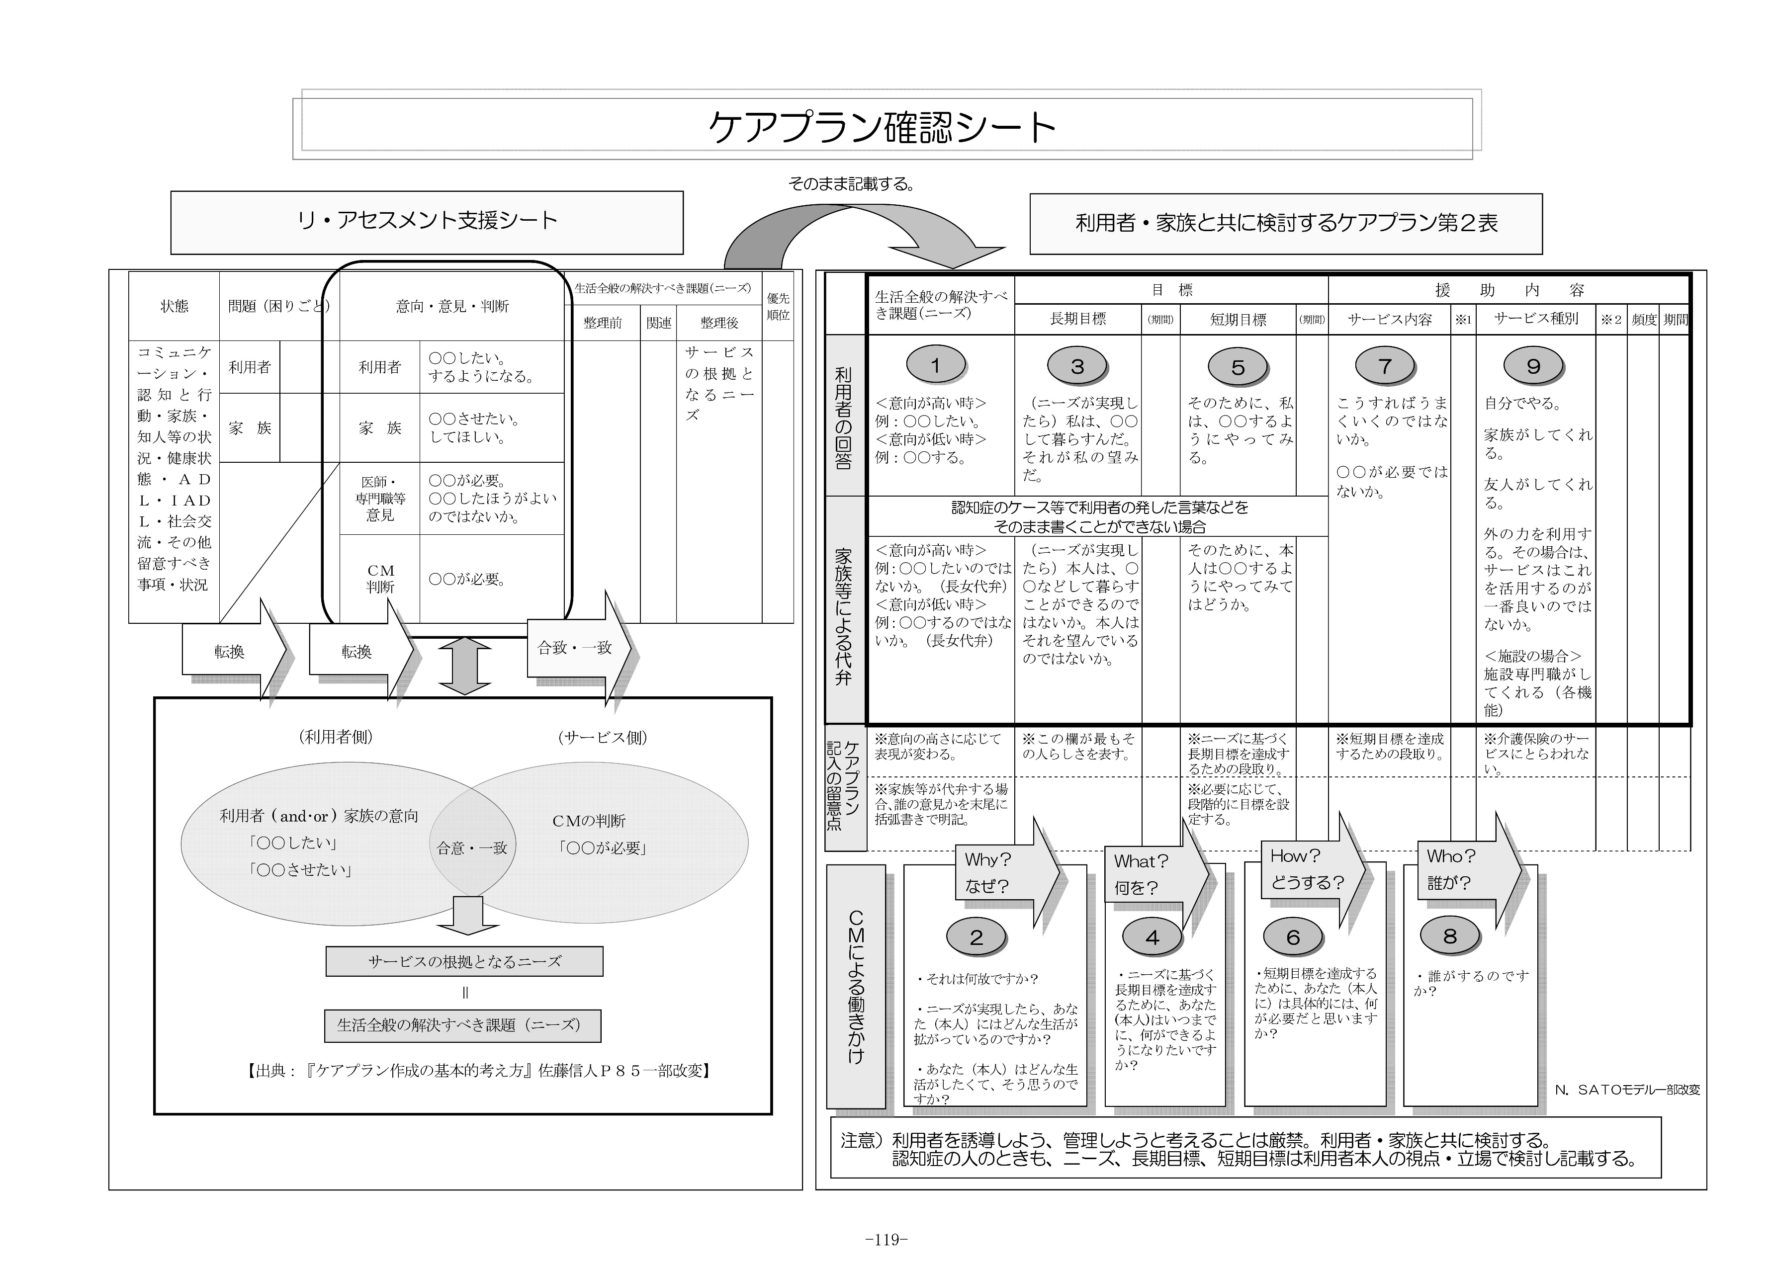
東京都福祉局HP 『保険者と介護支援専門員が共に行うケアマネジメントの質の向上ガイドライン』 119頁抜粋
（東京都福祉局高齢者施策推進部介護保険課 令和６年11月第二版発行）

